상품제안서
트윌리 여행용 압축파우치 6종세트 | 상품코드: S42021

 |  |  |  |  |  |  | 02-713-8555 | www.synergygift.co.kr
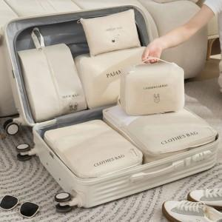

【상세/제작정보】 | <span style="font-size: 14pt;">※ 색상 랜덤출고 되는 상품입니다.(지정불가)</span>

【인쇄/포장옵션】 | 실크, 컬러필름전사 / 포장지포장

【공급단가】 | 수량 | 30~ | 100~ | 500~ | 1,000~ | 3,000~
*VAT별도 | 단가 | 11,700원 | 11,070원 | 10,530원 | 10,260원 | 10,080원

【상품 URL】 | https://www.synergygift.co.kr:443/src/goods_detail.php?gdno=42021

